School-Class-StudentId-Fullname
Xây dựng mô hình hồi quy tuyến tính để dự báo medv theo age và lstat: Tỉ lệ trainning và evaluation là 80:20, random state = 16
No | Pipeline | R_Score |  |  | MAE |  |  | RMSE |  |  | MAPE |  |  | Actual-Predicted Plot |  |  | Residual Plot |  |  | Histogram Plot
 |  | Train | Test | Comment | Train | Test | Comment | Train | Test | Comment | Train | Test | Comment | Train | Test | Comment | Train | Test | Comment | Train | Test | Comment
1 | Features -> LR model -> Target Code: Pipeline01.ipynb | 0.56309799538 | 0.40696769372 | Tập train (AGE,LSTAT) giải thích được 56,3% MEDV. Tập test giải thích được 40,6% | 4.5662139087 | 4.5918745715 | Sai số ở train và test dường như ngang nhau không đánh giá được mô hình tốt hay xấu | 6.1812665918 | 6.2647371086 | Sai số ở train và test dường như ngang nhau không đánh giá được mô hình tốt hay xấu | 0.21828894529 | 0.25478031693 | Sai số ở train và test dường như ngang nhau không đánh giá được mô hình tốt hay xấu | 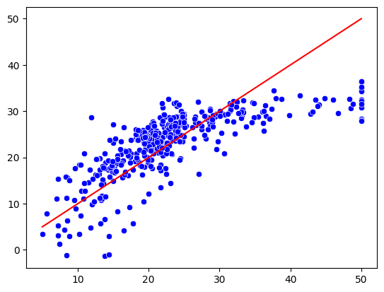 | 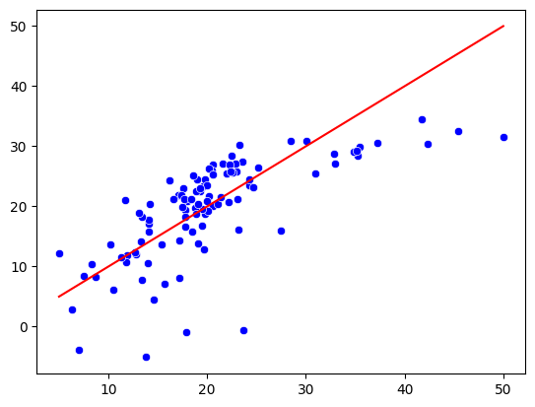 | Dự báo tốt | 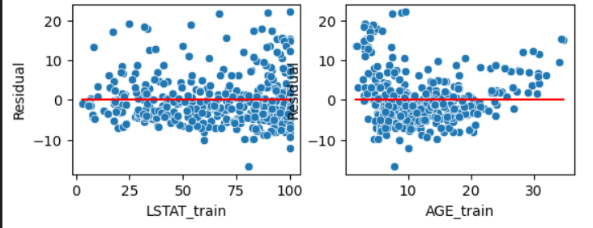 | 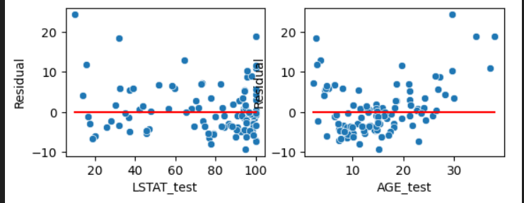 | Có xu hướng gom cụm | 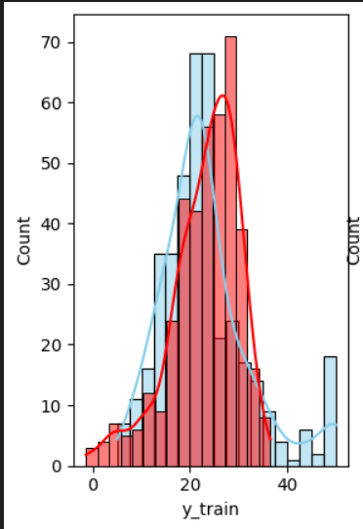 | 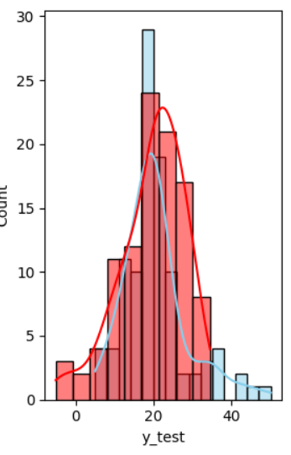 | Biểu đồ tốt.
2 | Features -> MinMaxScale -> LR model -> Target Code: Pipeline02.ipynb | 0.56309799538 | 0.40696769372 | Tập train (AGE,LSTAT) giải thích được 56,3% MEDV. Tập test giải thích được 40,6% | 4.5662139087 | 4.5918745715 | Sai số ở train và test dường như ngang nhau không đánh giá được mô hình tốt hay xấu | 6.1812665918 | 6.2647371086 | Sai số ở train và test dường như ngang nhau không đánh giá được mô hình tốt hay xấu | 0.21828894529 | 0.25478031693 | Sai số ở train và test dường như ngang nhau không đánh giá được mô hình tốt hay xấu |  |  | Dự báo tốt |  |  | Có xu hướng gom cụm |  |  | Biểu đồ tốt.
3 | Features -> MinMaxScale -> LR model -> Target Code: Pipeline03.ipynb | 0.56309799538 | 0.40696769372 | Tập train (AGE,LSTAT) giải thích được 56,3% MEDV. Tập test giải thích được 40,6% | 4.5662139087 | 4.5918745715 | Sai số ở train và test dường như ngang nhau không đánh giá được mô hình tốt hay xấu | 6.1812665918 | 6.2647371086 | Sai số ở train và test dường như ngang nhau không đánh giá được mô hình tốt hay xấu | 0.21828894529 | 0.25478031693 | Sai số ở train và test dường như ngang nhau không đánh giá được mô hình tốt hay xấu |  |  | Dự báo tốt |  |  | Có xu hướng gom cụm |  |  | Biểu đồ tốt.
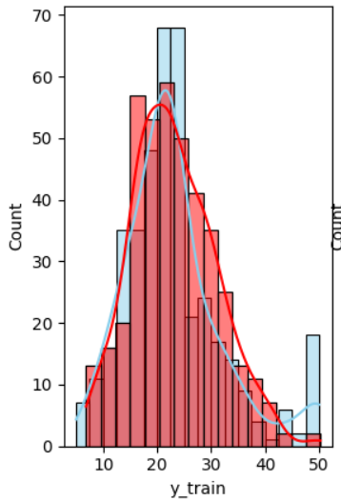
4 | Features -> Log Transformation -> MinMaxScale -> LR model -> Target Code: Pipeline04.ipynb | 0.68288956956 | 0.6699091201 | Tập train (AGE,LSTAT) giải thích được 68,2% MEDV. Tập test giải thích được 69,9% | 3.8811786856 | 3.4832502214 | Sai số ở train và test dường như ngang nhau không đánh giá được mô hình tốt hay xấu | 5.266119616 | 4.6739109896 | Sai số ở train và test dường như ngang nhau không đánh giá được mô hình tốt hay xấu | 0.17976508321 | 0.19065805119 | Sai số ở train và test dường như ngang nhau không đánh giá được mô hình tốt hay xấu | 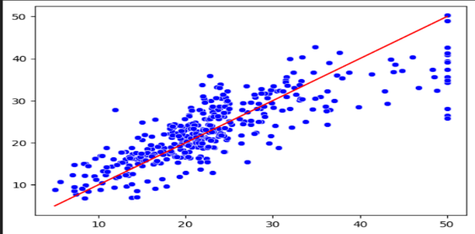 | 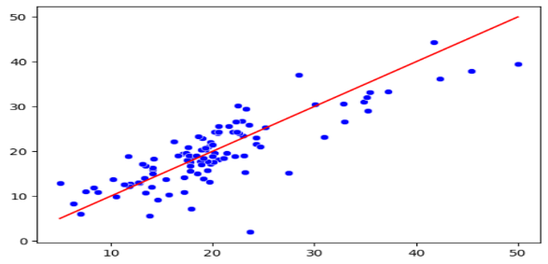 | Dự báo tốt | 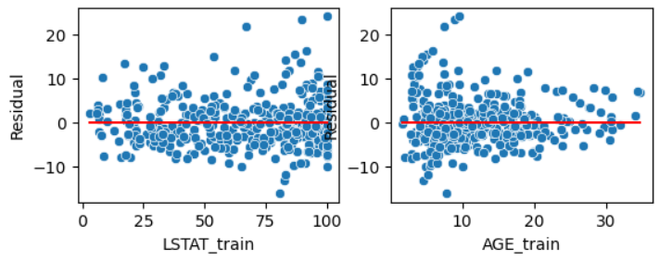 | 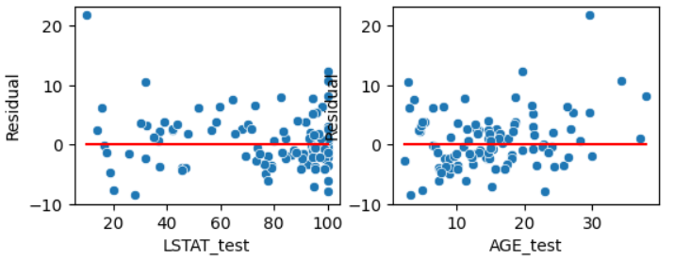 | Có xu hướng gom cụm |  | 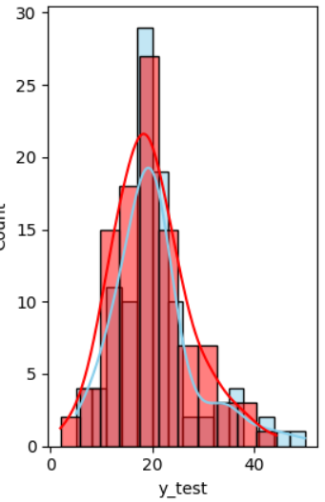 | Biểu đồ tốt.
5 | Features -> Sqrt Transformation -> MinMaxScale -> LR model -> Target Code: Pipeline05.ipynb | 0.64028102367 | 0.546577059 | Tập train (AGE,LSTAT) giải thích được 64,0% MEDV. Tập test giải thích được 54,6% | 4.1247931201 | 4.0517167024 | Sai số ở train và test dường như ngang nhau không đánh giá được mô hình tốt hay xấu | 5.608763533 | 5.4779166447 | Sai số ở train và test dường như ngang nhau không đánh giá được mô hình tốt hay xấu | 0.19363967612 | 0.22086932752 | Sai số ở train và test dường như ngang nhau không đánh giá được mô hình tốt hay xấu | 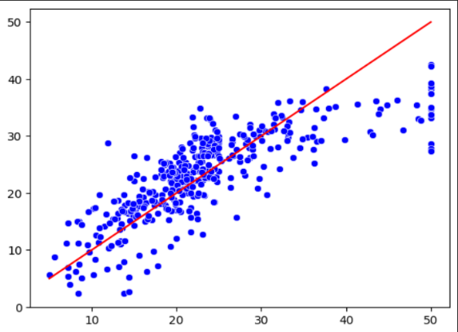 | 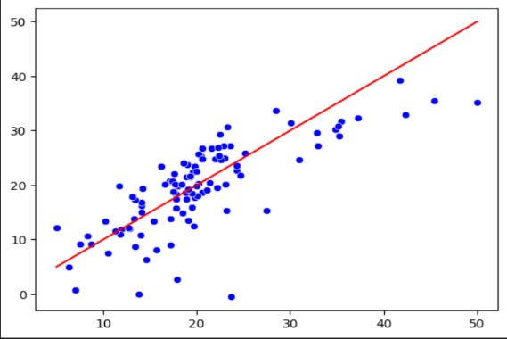 | Dự báo tốt | 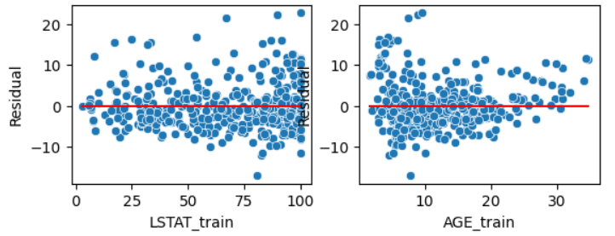 | 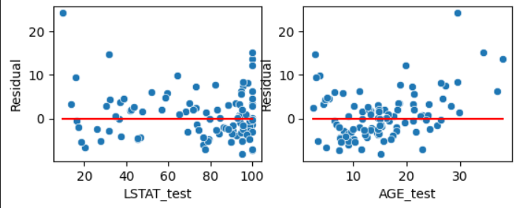 | Có xu hướng gom cụm | 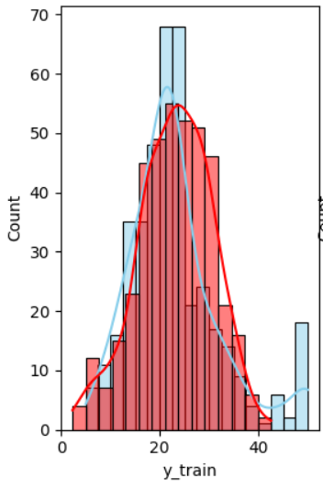 | 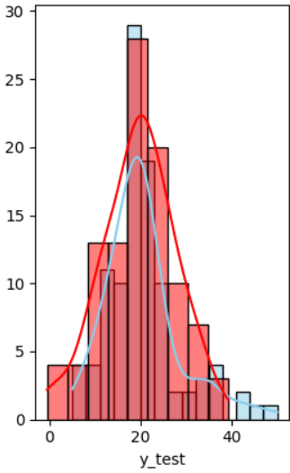 | Biểu đồ tốt.
6 | Features -> Log Transformation -> MinMaxScale -> Polynomial degree = 2 -> LR model -> Target Code: Pipeline06.ipynb | 0.6968977133 | 0.75114061875 | Tập train (AGE,LSTAT) giải thích được 69,6% MEDV. Tập test giải thích được 75,1% | 3.7177133735 | 3.2177460238 | Sai số ở train và test dường như ngang nhau không đánh giá được mô hình tốt hay xấu | 5.1484922391 | 4.0582676225 | Sai số ở train và test dường như ngang nhau không đánh giá được mô hình tốt hay xấu | 0.17370792146 | 0.18045050852 | Sai số ở train và test dường như ngang nhau không đánh giá được mô hình tốt hay xấu | 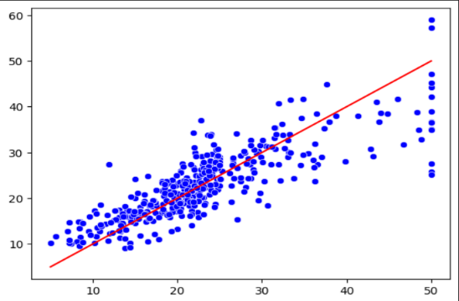 | 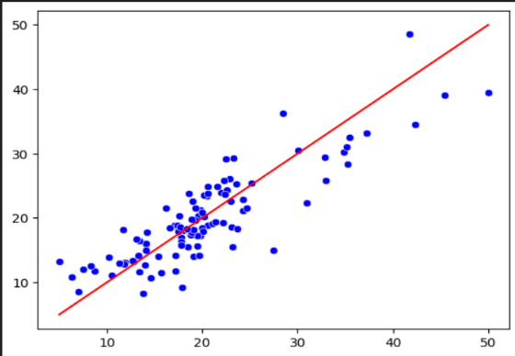 | Dự báo tốt | 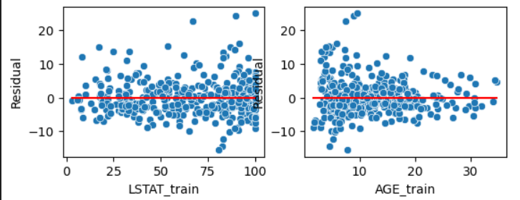 | 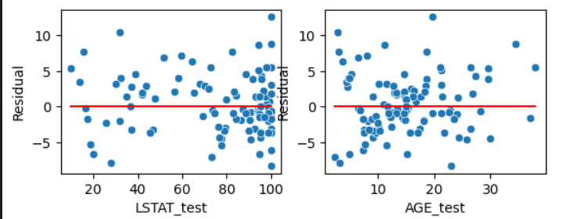 | Có xu hướng gom cụm | 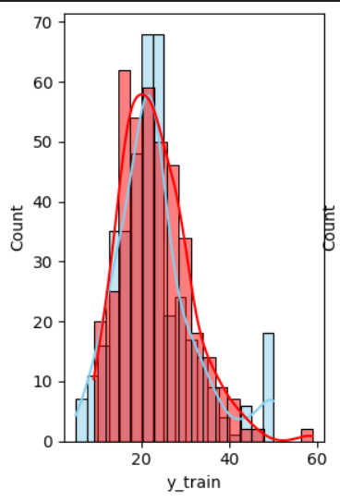 | 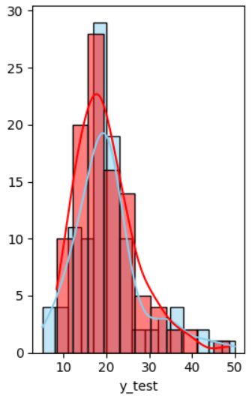 | Biểu đồ tốt.
7 | Features -> Log Transformation -> MinMaxScale -> Polynomial degree = 5 -> LR model -> Target Code: Pipeline07.ipynb | 0.72153029925 | 0.45217521456 | Tập train (AGE,LSTAT) giải thích được 72,1% MEDV. Tập test giải thích được 45,2% | 3.4552758768 | 3.4022754085 | Sai số ở train và test dường như ngang nhau không đánh giá được mô hình tốt hay xấu | 6.0212202476 | 4.9348553825 | Sai số ở train và test dường như ngang nhau không đánh giá được mô hình tốt hay xấu | 0.16329649525 | 0.18472327713 | Sai số ở train và test dường như ngang nhau không đánh giá được mô hình tốt hay xấu | 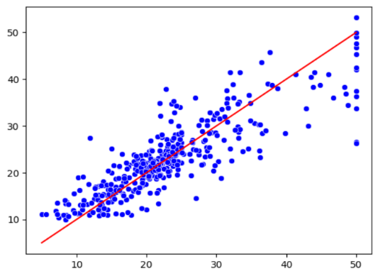 | 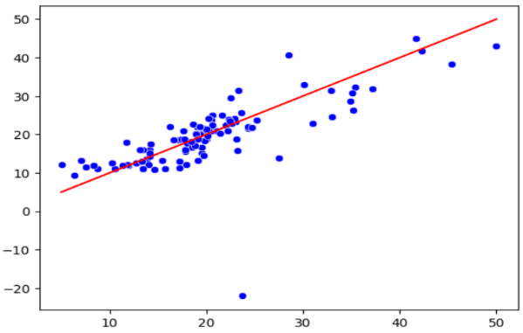 | Dự báo tốt | 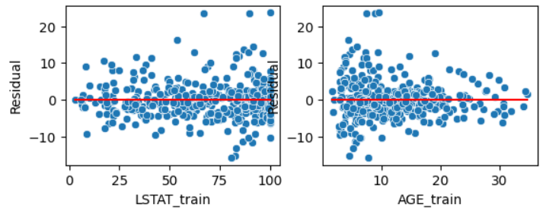 | 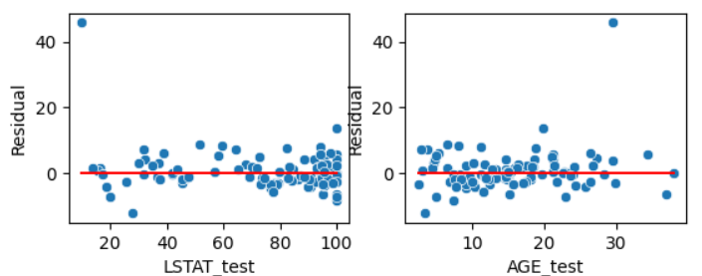 | Có xu hướng gom cụm | 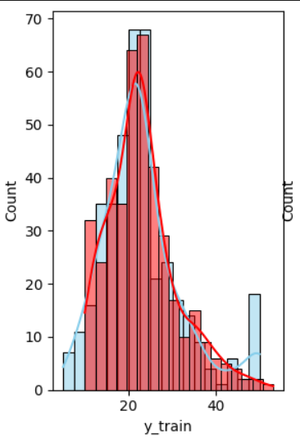 | 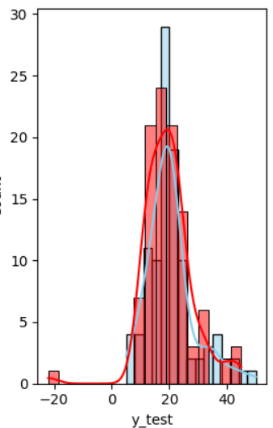 | Biểu đồ tốt.

